20200301
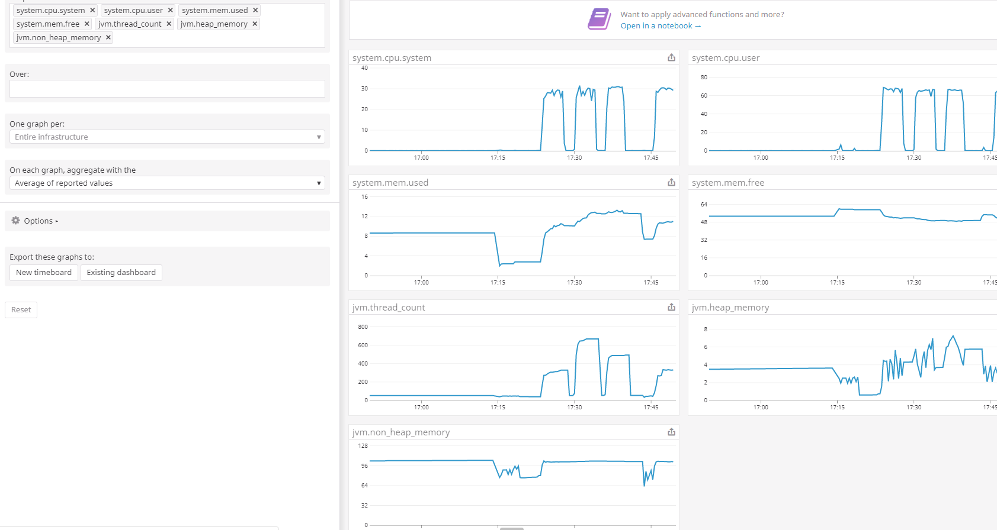
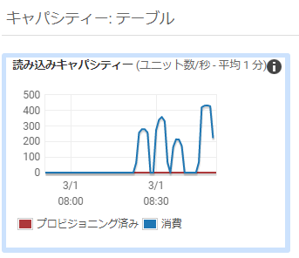
[目的]
提供する API が、想定するユーザ利用シーケンスにおいて、ピーク時であってもシステムが正常に応答することを確認する。

今後、想定を超えるユーザの利用ケースが発生しても、各種リソースのスケールアップ/アウトにより、システムの性能が改善されることを確認する

[前提条件1]
1 日あたり、訳 1,000,000 回のアクセスが発生する
※ 上記アクセスは 1 日のうち、特定の 8 H に集中するものとする。
※ 短期的なピークとして、一時的に 10 倍のリクエストが流入することがある。

[前提条件2]
提供する API では、データの保持等は行わない。
そのため、あらかじめダミーデータ等をあらかじめ用意しておく必要はない。

[目標値]
スループット: 350rps 以上とする
レイテンシ: 200ms 以下とする
※ 1,000,000 / 8h * 10 = 347.22 = 切り上げて 350rps

[システム構成]
ELB -> EC2 (図は省略)

[試験シナリオ]
5M 程度のファイルを受信する API をコールする

パターン1
[試験結果]
* 対象サーバ
m5.4xlarge 1 台
※ Apache の設定は worker でチューニング済み
※ Tomcat の設定は以下チューニングを行う
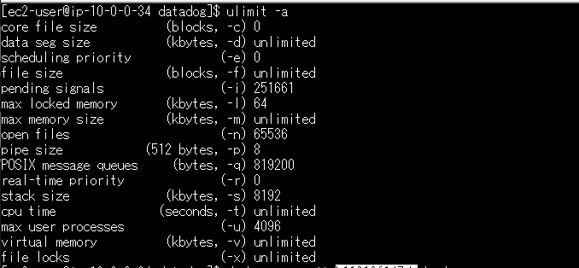
- maxThreads: 4096

 |  |  |  | ↑の max user processes を元に 4096 としている。
 |  |  |  | (参照) https://www.ginnokagi.com/2012/03/tomcat-3.html

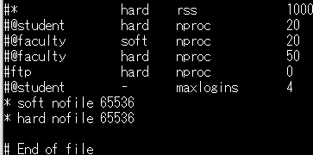
※ ファイルディスクリプタ制限を 65536 にする |  |  |  |  | linux |  | target group
※ docker run オプションに 「--ulimit="nofile=65536"」を付ける |  |  |  |  |  | tomcat
※ DataDog 有
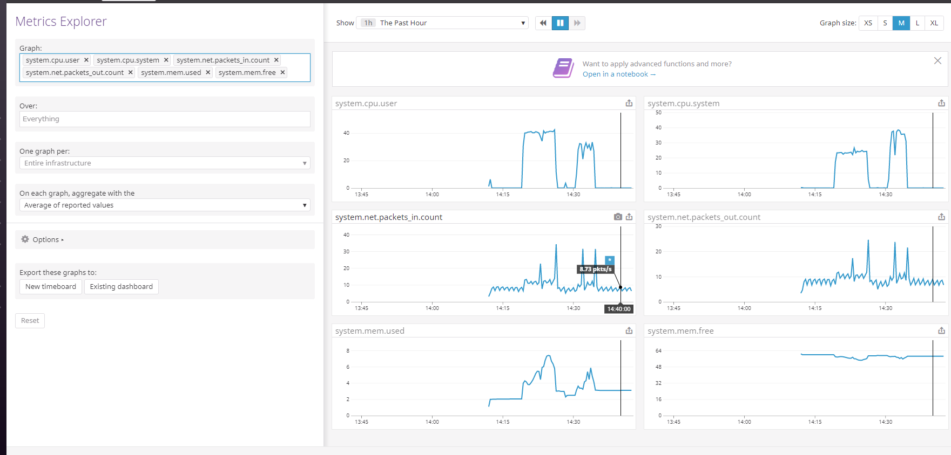
※ AWS Configuration で 以下チューニングを行う
- MaxConnections: 500

 |  |  |  |  |  | httpd

* 攻撃サーバ
m5.4xlarge 1 台
※ 16 Slave
※ 200 並列、10 user づつ増加

 |  |  |  |  |  |  |  | → CPU リソースは普通
 |  |  |  |  |  |  |  | → network 転送量が、インスタンス制限の 10Gbps を超えてはいないものの、結構な数になっている。

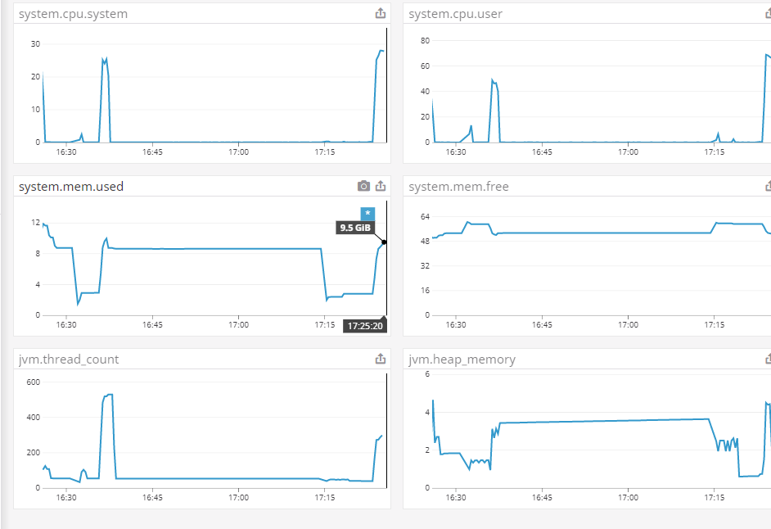
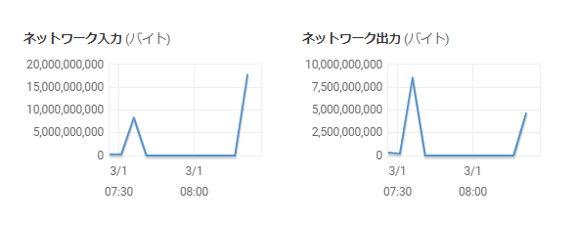

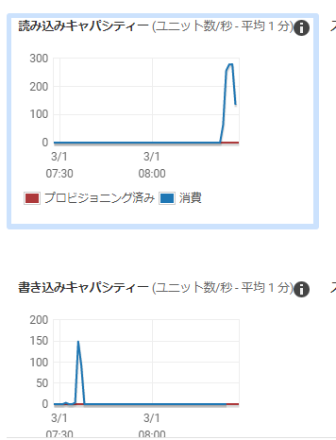

 |  |  | → PUT と比べると安定して早い + CPU 利用率が高い

 |  |  | → ボトルネックというより、レスポンス時の stream 返却で時間を食う

パターン2
[試験結果]
* 対象サーバ
m5.4xlarge 1 台
※ Apache の設定は worker でチューニング済み
※ Tomcat の設定は以下チューニングを行う
- maxThreads: 4096

 |  |  |  | ↑の max user processes を元に 4096 としている。
 |  |  |  | (参照) https://www.ginnokagi.com/2012/03/tomcat-3.html

※ ファイルディスクリプタ制限を 65536 にする |  |  |  |  | linux |  | target group
※ docker run オプションに 「--ulimit="nofile=65536"」を付ける |  |  |  |  |  | tomcat
※ DataDog 有
※ AWS Configuration で 以下チューニングを行う
- MaxConnections: 500

 |  |  |  |  |  | httpd

* 攻撃サーバ
m5.4xlarge 2 台
※ 32 Slave
※ 500 並列、20 user づつ増加

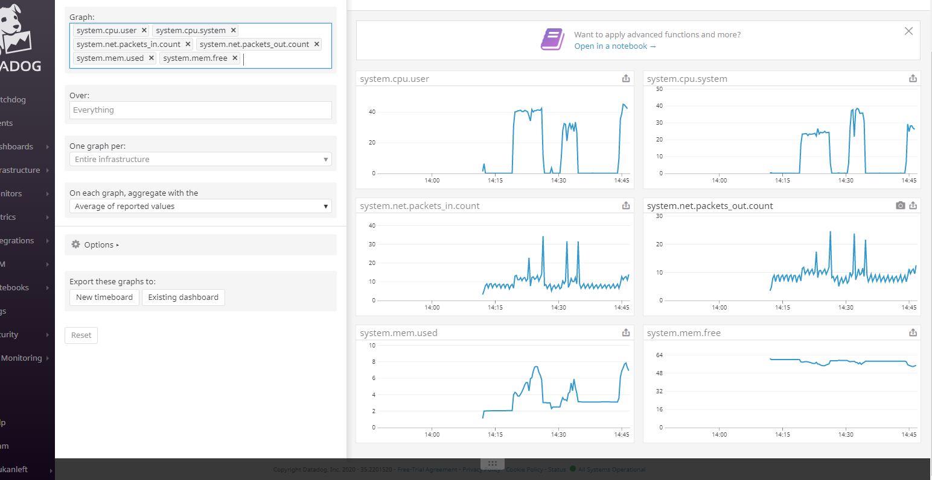

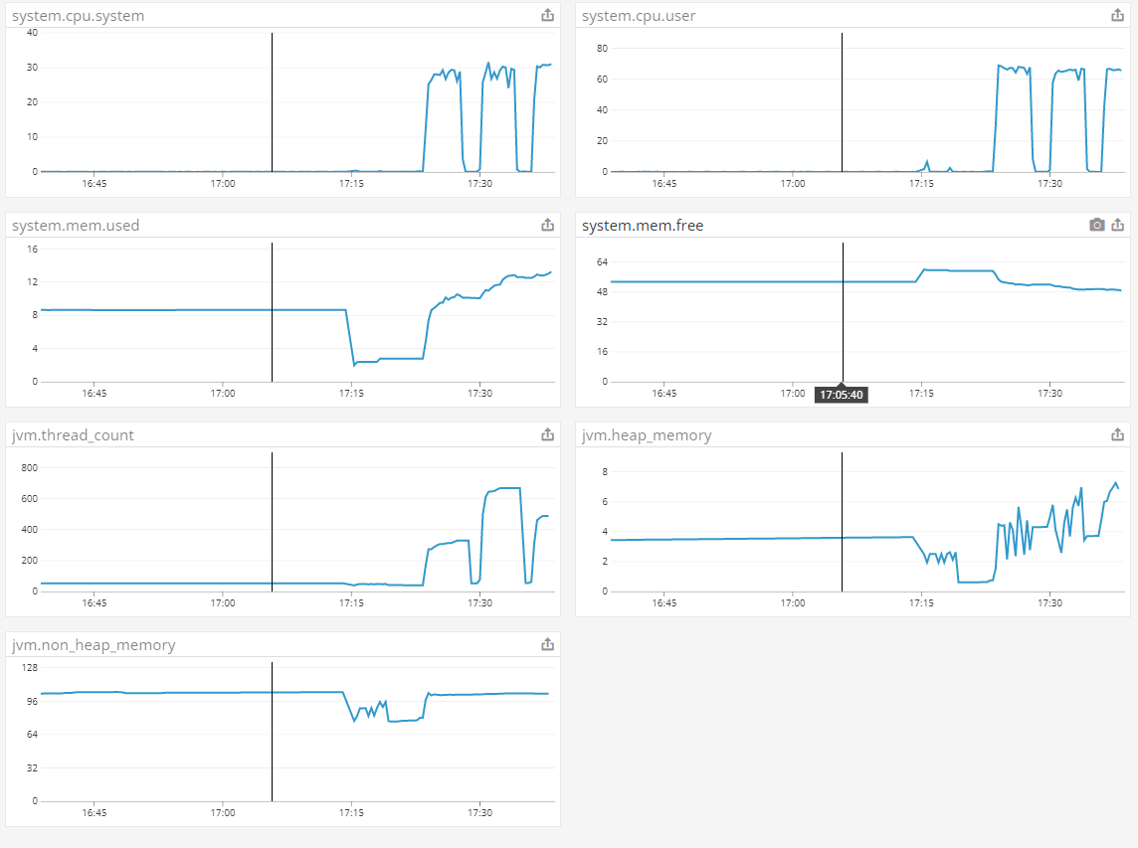
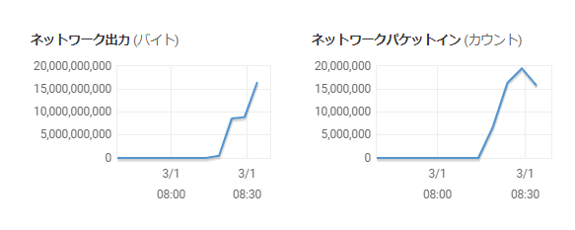

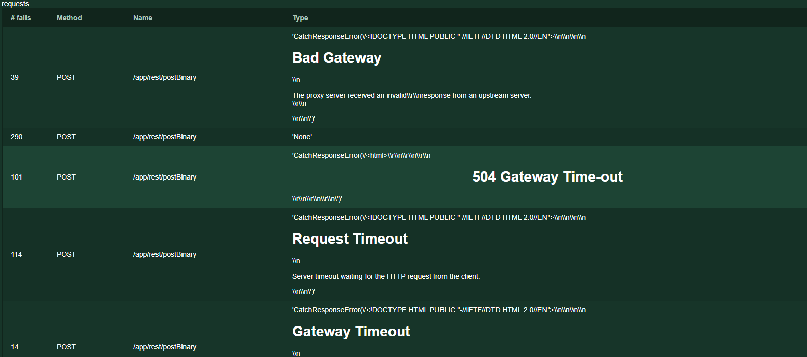

 | → CPU 利用率が高いので横に並べてみる。(攻撃側は余裕)

パターン3
[試験結果]
* 対象サーバ
m5.4xlarge 2 台
※ Apache の設定は worker でチューニング済み
※ Tomcat の設定は以下チューニングを行う
- maxThreads: 4096

※ ファイルディスクリプタ制限を 65536 にする
※ docker run オプションに 「--ulimit="nofile=65536"」を付ける
※ DataDog 有
※ AWS Configuration で 以下チューニングを行う
- MaxConnections: 500

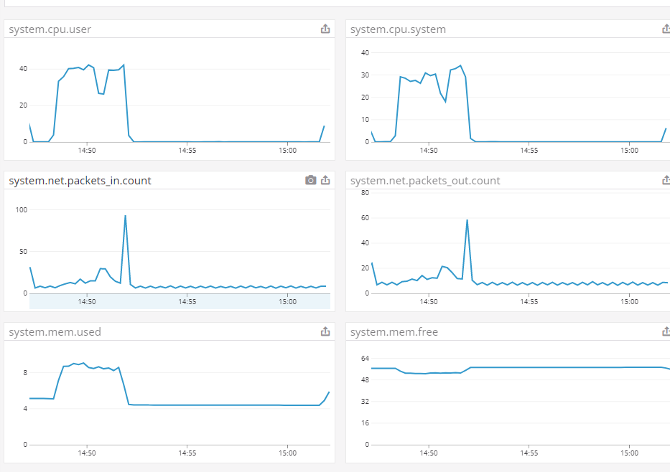
* 攻撃サーバ
m5.4xlarge 1 台
※ 16 Slave
※ 200 並列、10 user づつ増加

 |  | → 並列に伸びている。

 |  | → 0.01% で 502 が出ている。

